INSTRUÇÕES - LEIA!!!
Observações iniciais:
- Antes de mais nada, sem preguiça. Leia tudo para que não faça besteira depois. Se você chegou nesta tabela é porquê quer resultados, não importa o esforço.
- Siga as instruções rigorosamente para que não haja erros nas fórmulas e no cálculo em geral. Só preencha, nas planilhas, os campos marcados em verde nas imagens deste tutorial.
- Quando for pedido que você deixe um campo "em branco", significa que não tenha NADA escrito nele. Preencher com "0", espaço, traços, ou qualquer outro carácter irá atrapalhar no cálculo das fórmulas. Para deixar um campo em branco, basta selecioná-lo e apertar a tecla "Delete" do teclado, ou apagar seu conteúdo e dar Enter. Estes campos estão assinalados em branco. Siga as instruções para saber quando, como e porquê preenchê-los.
- Peso: Seu peso em Kilos. Você pode colocar número quebrado se quiser (exemplo: 80,3).
- Altura: Sua altura em centímetros (obs: 1m = 100cm).
- Idade: Sua idade em anos completos.
- FA: Fator de atividade. As fórmulas usadas nessa planilha para calcular seu GCD levam em conta suas atividades rotineiras. Passe o mouse sobre os números do quadro "Fator de atividade (FA)" para uma breve explicação para identificar seu FA e preencha o número escolhido no campo indicado.
- Sexo: Preencha com M (masculino) ou F (feminino).
- GCD: Seu Gasto Calórico Diário em kilocalorias (kcals).
- Body Fat: Sua porcentagem de gordura corporal. Caso você não saiba ou não tenha certeza, deixe em branco. O cálculo de gordura é importante para determinar seu objetivo na dieta e também faz com que o cálculo do GCD seja mais preciso. É extremamente recomendável que você saiba sua BF para que obtenha resultados melhores.
- Bulk: Porcentagem de calorias acima do GCD desejadas caso você queira ganhar peso. Ex.: bulk com 20% a mais de kcal da GCD = preencha o campo com "20" (sem aspas).
- Cut: Mesma coisa que o bulk, só que para perder peso. Ex.: cut com 20% a menos de calorias da GCD = preencha o campo indicado com "20" (sem aspas).
Iniciantes podem colocar 15-20% em bulk ou cut para atingir seus objetivos. Mais informações na seção de nutrição do fórum e nos links no final das instruções.
OBS.: Caso só queira manter o peso ou fazer uma recomposição corporal, deixe ambos os campos (cut e bulk) em branco.
- Kcals pro objetivo: quantas calorias sua dieta terá que atingir por dia dependendo do seu objetivo (cut/bulk/manter).
- g/lean ou g/total? (L/T) : Preencha com "L" se quiser que seus macros sejam calculados em g/kg de massa magra ou "T" para g/kg de peso total. Na dúvida, deixe em "T".
- GCD Manual: Para aqueles que sabem seu GCD exato por meio de testes médicos ou calibrando a dieta, preencha aqui. Caso contrário, deixe em branco.
Dieta ON é sua planilha para programar a sua rotina diária na dieta. Dieta OFF são para outros dias como Cheat day/Carb UP/churrasco ou qualquer outro dia diferente que você possa ter. Se quiser mais dessas planilhas, basta clicar com o botão direito nelas (as guias lá embaixo) e selecionar "mover ou copiar".
OBS.: Ptn(A): proteína vinda de fonte animal. Ptn (V): proteína de fonte vegetal.
- Nome Refeição: Dê um nome para suas refeições.
- 00:00: Hora da refeição
A planilha possui 9 refeições diárias. Você pode preencher ou deixar em branco qualquer uma delas.
- Alimento: Nome do alimento. ATENÇÃO!!! O nome do alimento deve ser exatamente igual ao nome que você preencheu na planilha "Tabela Nutricional" (mas não precisa ter letras maíusculas/minúsculas exatas). Você vai saber o porquê mais tarde. Se essa planilha encher de "#N/D" pelas cédulas, você não botou o nome corretamente. Deixe em branco os espaços que sobrarem.
- Quant: quantidade do alimento. Preencha a quantidade que irá consumir da medida indicada.
Ao remover algum alimento da dieta, deixe em branco tanto o seu nome quanto sua quantidade.
- Med: Medida do alimento. Use-a como referência para preencher a quantidade desejada. (as medidas aparecem e somem sozinhas, não mexa nelas)
Os quadros das refeições, após preencher os alimentos e suas quantias, calcularão a quantia de cada tipo de macronutriente da sua alimentação e somará as gramas e kcals para você.
Quadro Macros: Informa quantas gramas você botou de cada macro na dieta, a porcentagem desses macros no total de calorias, o tanto de calorias, quantas gramas/kg.
- Total: quantas calorias suas refeições te darão no dia.
- Diferença pro objetivo: A diferença entre as calorias diárias da sua dieta e as calorias que você quer alcançar dependendo do objetivo escolhido (bulk/cut/manter). Caso haja um excedente, aparecerá o quanto de kcal sua dieta tem a mais. Caso o resultado "bata", será 0 (muito raro, tente apenas chegar perto o suficiente). Caso falte calorias, aparecerá as kcal que faltam na dieta com sinal negativo (como mostra a imagem acima).
- Macros (meta): Quadro onde ficam as gramas/kilo necessárias para sua dieta, o total de gramas necessárias, e o excedente. Você pode mudar quantos gramas de proteína e/ou gordura por kg quer alcançar.
Os g/kg dos carboidratos são calculados automaticamente, subtraindo-se as "Kcals pro Objetivo" pelas calorias vindas das gramas que você deve atingir de proteína e gordura, convertendo o resultado pra gramas de Carbs. Quando estiver em Bulk, a fórmula acima vai subtrair do seu GCD, pra você nao consumir muitos carbs e poder comer o que quiser no seu excedente calórico.
É importante que você, ao montar a sua dieta, tente alcançar primeiro as metas (em gramas) da sua proteína e fat. Feito isso, o resto pode (e deve) ser preenchido com os carbs, que serão mais do que o suficiente.
Os números preenchidos nas g/kg de proteína e gordura são os mais recomendados para quem quiser ganhos ou perdas ótimas de peso, então não se recomenda mudá-los, a não ser que você saiba o que está fazendo. Não se preocupe em achar que precisa de números maiores, estes números têm uma certa folga. Leia a seção de nutrição do fórum e os links no final do tutorial para mais detalhes.
- Divisão de macronutrientes por refeição: escreva em quantas refeições você vai consumir os seus macros e terá um cálculo de gramas por refeição para referência.
Nesta planilha você vai colocar a informação/valor nutricional dos alimentos que você consome para que sejam usados nas suas abas "Dieta". Preencha à vontade.
Sempre que for adicionar um alimento na sua dieta, caso ele não esteja nessa planilha, preencha-a com o nome do alimento, a medida usada e seu valor nutricional contido nesta medida (se por exemplo for usar medida em gramas, preencha o valor nutricional de UMA grama do produto). Use a medida mais prática para você, mesmo que for usar uma fração dela na sua dieta (assim se um dia você tomar um scoop e meio de whey por exemplo, sem crise, só botar "1,5" de quantidade na sua planilha de Dieta).
Preencher esta planilha pode parecer cansativo no começo, mas ela foi feita para que você tenha menos trabalho futuramente (principalmente na Dieta OFF). Sem esta planilha, você precisaria decorar ir atrás do valor nutricional dos alimentos cada vez que adicionasse ou retirasse qualquer um deles da sua Dieta. Ela também te poupa do trabalho de copiar os dados e calcular as gramas caso você só tivesse um simples "catálogo".
Quando você digita o nome de um alimento nas planilhas "Dieta", a fórmula busca pelo nome nesta planilha (por isso o motivo do nome precisar ser IGUAL aos daqui) e copia seu valor nutricional, convertendo depois pela quantidade que você for comer.
Obs.: Você pode classificar os alimentos por ordem alfabética se quiser algo mais organizado. Também pode organizar os alimentos por seções, escrevendo o nome da seção como se fosse o nome de um alimento. Exemplos abaixo.
Se souber mexer no Excel, você pode organizar seus alimentos de qualquer jeito que não modifique o conteúdo da caixa de nome "Nutr" (esta deve sempre pegar as colunas ABCDEF infinitamente)
Dica: Evite nomes longos e termos desnecessários. Vale tudo na abreviação com a condição que você se lembre dela pra não ficar checando aqui toda vez que digitar errado.
Exemplo para organizar as cédulas por ordem alfabética:
Exemplo para organizar os alimentos por seção:
Esta planilha vai facilitar seu trabalho de preencher a Tabela Nutricional. Ela é basicamente uma cópia da TACO - Tabela Brasileira de Composição de Alimentos, elaborada pela Unicamp baseada em pesquisas periódicas da mesma sobre a informação nutricional dos alimentos no Brasil. Se você quer achar a informação nutricional de alguma comida que não seja industrializada, provavelmente estará aqui. Seu formato foi adaptado para facilitar a cópia dos valores para a planilha Tabela Nutricional.
Instruções: Busque o alimento desejado usando o Localizar do Excel (atalho: CTRL+F. Se não funcionar, CTRL+L). Use somente uma palavra pois a terminologia da Unicamp é meio ruim (se você procurar por "Coxa de frango assada" não vai conseguir achar nada, procure por "Frango" e vá apertando Enter até achar)
Achando o que procura, copie a linha toda do alimento (medida e nutrientes junto).
Cole na Tabela Nutricional. Feito corretamente, os nutrientes e a medida vão encaixar nas suas colunas.
Renomeie o nome do alimento como desejar
"POR QUE VOCÊ JÁ NÃO FEZ ISSO PRA GENTE COM TODOS OS ALIMENTOS, CARA? #chatiado #preguiça #nopainnogain"
Porque, como eu falei, os nomes que a unicamp usa são muito ruins pra se digitar na planilha Dieta mais tarde. Nomear e organizar as coisas é algo pessoal. O que funciona pra mim pode não funcionar pra você. As medidas também são todas em gramas, e você pode querer mudar isso. Aí basta saber quantas gramas do alimento tem na medida que quiser e multiplicar isso pelos valores da tabela (alguns sites já tem a opção de calcular macros por medidas como colheres, unidade e copos, aí depende de você confiar na precisão dos caras). Além disso, olha o tanto de comida que tem nisso aí! Imagina o trabalho que eu teria deixando tudo bonitinho.
Planilha IG e VB: informativo apenas.
Planilha Impressão: Aba para impressão das dietas. Não modifique nada nela.
Boa sorte!!! Desejo sinceramente que você conquiste seu objetivo usando essa Tabela. Se quiser agradecer poste aqui:
http://www.hipertrofia.org/forum/topic/128150-tabela-excel-para-dietas-atualizada/
Ou fale comigo:
http://www.hipertrofia.org/forum/user/127566-icecreamguy/
O criador dessa tabela foi banido do fórum, então não sei o contato dele.
Fontes/Links úteis:
http://forum.bodybuilding.com/showthread.php?t=121703981
http://www.hipertrofia.org/forum/topic/51269-passo-a-passo-montando-sua-dieta-com-video-explicativo/
http://www.hipertrofia.org/forum/topic/19904-tabela-de-alimentos/
http://www.hipertrofia.org/forum/forum/6-nutricao/
http://www.dietaesaude.com.br/dietas/alimentos
http://www.unicamp.br/nepa/taco/
Tabela original por junior_dnz
Atualização por IceCreamGuy
Tabela de dieta e nutrição - Hipertrofia.org

Planilha TMB

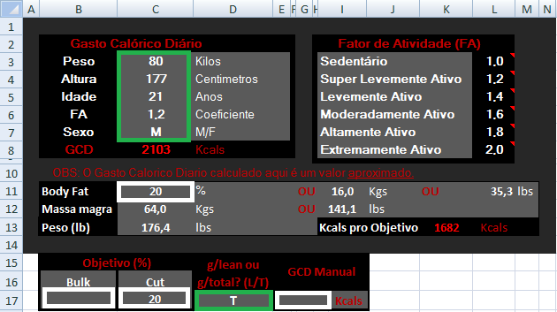

Planilhas Dieta ON/OFF

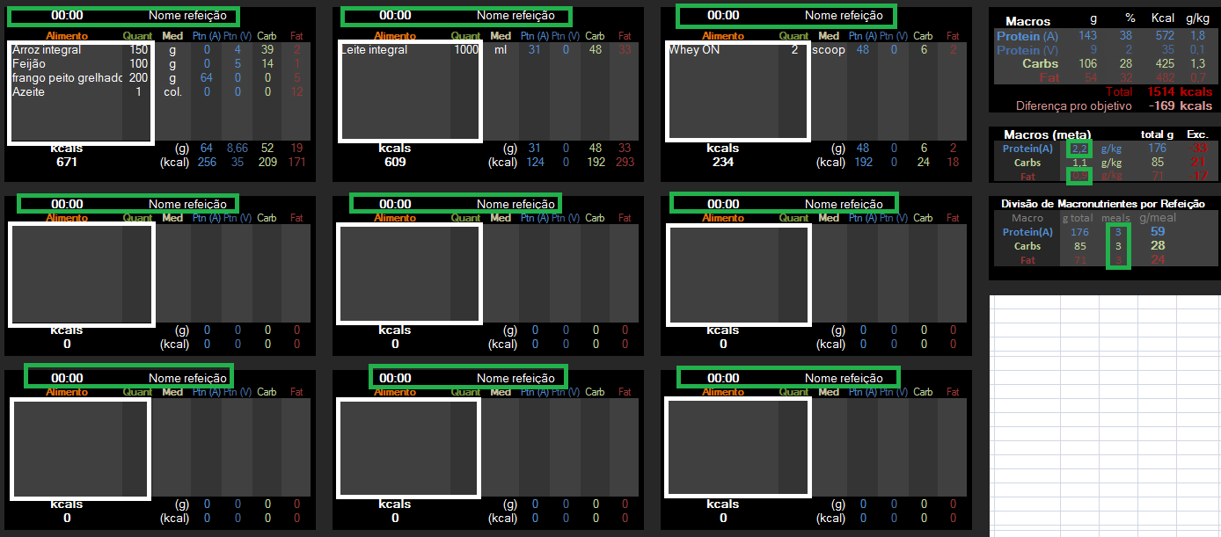

Planilha Tabela Nutricional

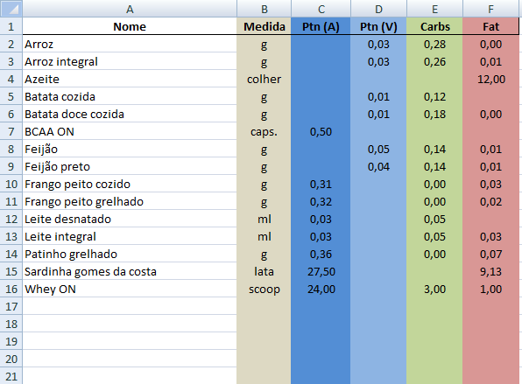

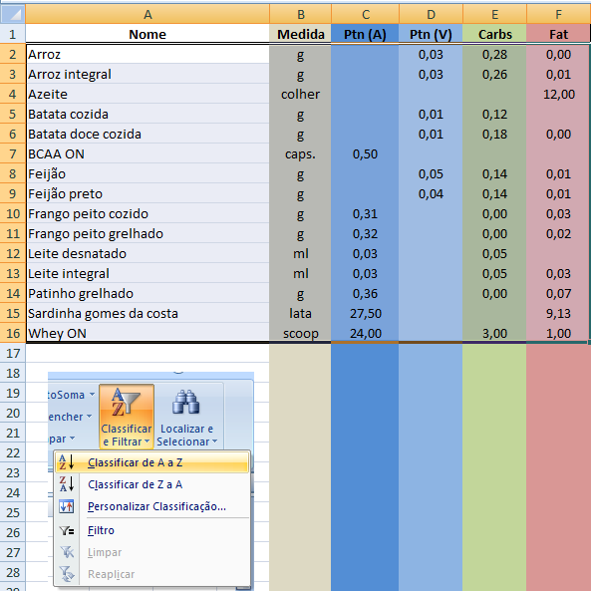

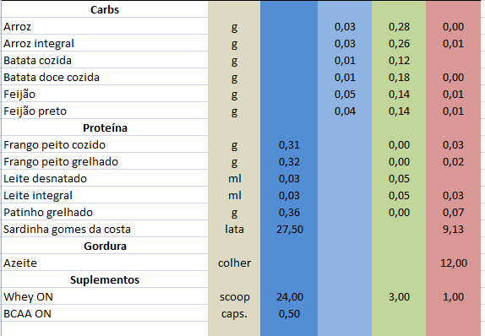

Planilha Tabela de pesquisa

